Hoja1
Angulo(Grados) | Imp/s |  | theta_max | delta_theta
3 | 3077 | Cu_charac | 20.8 | 1.8
3.1 | 2818
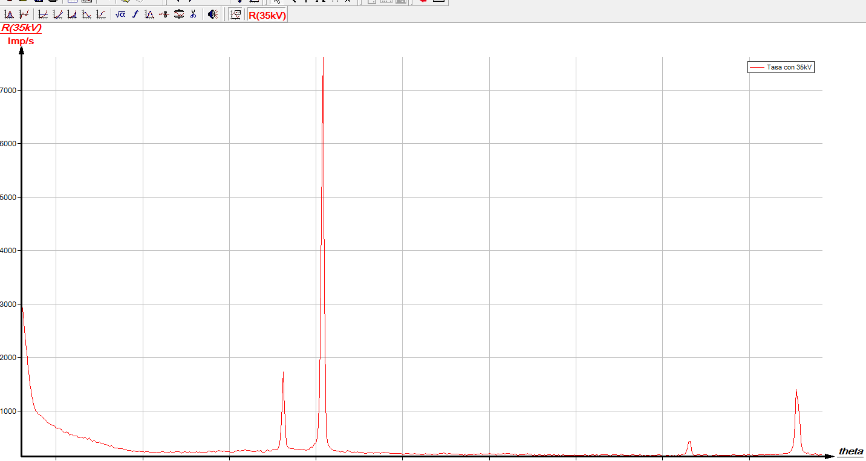
3.2 | 2408
3.3 | 2111
3.4 | 1783
3.5 | 1489
3.6 | 1291
3.7 | 1124
3.8 | 1014
3.9 | 973
4 | 934
4.1 | 915
4.2 | 889
4.3 | 852
4.4 | 824
4.5 | 785
4.6 | 771
4.7 | 742
4.8 | 728
4.9 | 725
5 | 683
5.1 | 672
5.2 | 680
5.3 | 652
5.4 | 615
5.5 | 588
5.6 | 609
5.7 | 598
5.8 | 548
5.9 | 569
6 | 533
6.1 | 534
6.2 | 536
6.3 | 493
6.4 | 511
6.5 | 506
6.6 | 491
6.7 | 500
6.8 | 461
6.9 | 494
7 | 457
7.1 | 430
7.2 | 448
7.3 | 415
7.4 | 403
7.5 | 417
7.6 | 395
7.7 | 395
7.8 | 370
7.9 | 369
8 | 355
8.1 | 335
8.2 | 353
8.3 | 317
8.4 | 307
8.5 | 311
8.6 | 299
8.7 | 293
8.8 | 292
8.9 | 284
9 | 275
9.1 | 265
9.2 | 263
9.3 | 261
9.4 | 235
9.5 | 258
9.6 | 239
9.7 | 239
9.8 | 249
9.9 | 235
10 | 240
10.1 | 230
10.2 | 236
10.3 | 237
10.4 | 230
10.5 | 226
10.6 | 231
10.7 | 224
10.8 | 219
10.9 | 230
11 | 232
11.1 | 234
11.2 | 233
11.3 | 221
11.4 | 220
11.5 | 226
11.6 | 236
11.7 | 230
11.8 | 226
11.9 | 238
12 | 241
12.1 | 239
12.2 | 209
12.3 | 225
12.4 | 236
12.5 | 231
12.6 | 227
12.7 | 234
12.8 | 219
12.9 | 211
13 | 221
13.1 | 236
13.2 | 221
13.3 | 234
13.4 | 223
13.5 | 231
13.6 | 230
13.7 | 225
13.8 | 249
13.9 | 246
14 | 232
14.1 | 245
14.2 | 227
14.3 | 250
14.4 | 259
14.5 | 248
14.6 | 241
14.7 | 249
14.8 | 234
14.9 | 238
15 | 235
15.1 | 229
15.2 | 222
15.3 | 235
15.4 | 253
15.5 | 263
15.6 | 245
15.7 | 257
15.8 | 257
15.9 | 279
16 | 262
16.1 | 259
16.2 | 258
16.3 | 244
16.4 | 236
16.5 | 238
16.6 | 258
16.7 | 246
16.8 | 262
16.9 | 231
17 | 223
17.1 | 253
17.2 | 267
17.3 | 252
17.4 | 251
17.5 | 282
17.6 | 275
17.7 | 286
17.8 | 288
17.9 | 375
18 | 798
18.1 | 1735
18.2 | 850
18.3 | 372
18.4 | 309
18.5 | 301
18.6 | 295
18.7 | 290
18.8 | 277
18.9 | 270
19 | 280
19.1 | 279
19.2 | 273
19.3 | 287
19.4 | 256
19.5 | 273
19.6 | 289
19.7 | 326
19.8 | 317
19.9 | 380
20 | 410
20.1 | 531
20.2 | 1365
20.3 | 4529
20.4 | 7621
20.5 | 2339
20.6 | 526
20.7 | 377
20.8 | 318
20.9 | 283
21 | 261
21.1 | 262
21.2 | 249
21.3 | 251
21.4 | 232
21.5 | 248
21.6 | 230
21.7 | 229
21.8 | 259
21.9 | 252
22 | 232
22.1 | 229
22.2 | 235
22.3 | 212
22.4 | 234
22.5 | 222
22.6 | 226
22.7 | 228
22.8 | 207
22.9 | 208
23 | 213
23.1 | 217
23.2 | 214
23.3 | 209
23.4 | 214
23.5 | 219
23.6 | 216
23.7 | 206
23.8 | 213
23.9 | 227
24 | 219
24.1 | 214
24.2 | 219
24.3 | 200
24.4 | 203
24.5 | 202
24.6 | 207
24.7 | 209
24.8 | 206
24.9 | 202
25 | 186
25.1 | 190
25.2 | 206
25.3 | 208
25.4 | 195
25.5 | 192
25.6 | 198
25.7 | 201
25.8 | 191
25.9 | 188
26 | 190
26.1 | 177
26.2 | 184
26.3 | 199
26.4 | 189
26.5 | 198
26.6 | 193
26.7 | 180
26.8 | 194
26.9 | 190
27 | 184
27.1 | 203
27.2 | 202
27.3 | 204
27.4 | 215
27.5 | 196
27.6 | 195
27.7 | 207
27.8 | 193
27.9 | 194
28 | 193
28.1 | 190
28.2 | 193
28.3 | 184
28.4 | 185
28.5 | 176
28.6 | 189
28.7 | 171
28.8 | 184
28.9 | 186
29 | 181
29.1 | 195
29.2 | 182
29.3 | 195
29.4 | 189
29.5 | 203
29.6 | 187
29.7 | 190
29.8 | 195
29.9 | 192
30 | 204
30.1 | 194
30.2 | 188
30.3 | 193
30.4 | 176
30.5 | 201
30.6 | 190
30.7 | 198
30.8 | 200
30.9 | 198
31 | 208
31.1 | 209
31.2 | 196
31.3 | 190
31.4 | 185
31.5 | 192
31.6 | 173
31.7 | 176
31.8 | 184
31.9 | 183
32 | 178
32.1 | 197
32.2 | 199
32.3 | 197
32.4 | 190
32.5 | 168
32.6 | 179
32.7 | 171
32.8 | 174
32.9 | 184
33 | 172
33.1 | 168
33.2 | 177
33.3 | 173
33.4 | 179
33.5 | 186
33.6 | 169
33.7 | 183
33.8 | 176
33.9 | 167
34 | 178
34.1 | 161
34.2 | 176
34.3 | 181
34.4 | 166
34.5 | 169
34.6 | 168
34.7 | 174
34.8 | 172
34.9 | 177
35 | 169
35.1 | 170
35.2 | 168
35.3 | 167
35.4 | 170
35.5 | 181
35.6 | 174
35.7 | 161
35.8 | 168
35.9 | 179
36 | 177
36.1 | 170
36.2 | 184
36.3 | 161
36.4 | 176
36.5 | 181
36.6 | 178
36.7 | 182
36.8 | 179
36.9 | 165
37 | 164
37.1 | 177
37.2 | 177
37.3 | 177
37.4 | 175
37.5 | 176
37.6 | 192
37.7 | 179
37.8 | 168
37.9 | 174
38 | 172
38.1 | 164
38.2 | 177
38.3 | 178
38.4 | 175
38.5 | 165
38.6 | 169
38.7 | 189
38.8 | 159
38.9 | 174
39 | 161
39.1 | 176
39.2 | 168
39.3 | 159
39.4 | 170
39.5 | 164
39.6 | 169
39.7 | 177
39.8 | 186
39.9 | 174
40 | 148
40.1 | 161
40.2 | 166
40.3 | 172
40.4 | 157
40.5 | 166
40.6 | 164
40.7 | 165
40.8 | 161
40.9 | 180
41 | 170
41.1 | 179
41.2 | 195
41.3 | 199
41.4 | 257
41.5 | 423
41.6 | 428
41.7 | 210
41.8 | 170
41.9 | 170
42 | 179
42.1 | 186
42.2 | 176
42.3 | 173
42.4 | 180
42.5 | 184
42.6 | 165
42.7 | 156
42.8 | 162
42.9 | 171
43 | 172
43.1 | 183
43.2 | 163
43.3 | 169
43.4 | 171
43.5 | 165
43.6 | 168
43.7 | 167
43.8 | 174
43.9 | 163
44 | 178
44.1 | 183
44.2 | 176
44.3 | 170
44.4 | 175
44.5 | 174
44.6 | 173
44.7 | 181
44.8 | 169
44.9 | 179
45 | 185
45.1 | 157
45.2 | 178
45.3 | 167
45.4 | 170
45.5 | 176
45.6 | 180
45.7 | 184
45.8 | 180
45.9 | 176
46 | 179
46.1 | 183
46.2 | 188
46.3 | 179
46.4 | 179
46.5 | 188
46.6 | 181
46.7 | 187
46.8 | 192
46.9 | 193
47 | 208
47.1 | 208
47.2 | 204
47.3 | 218
47.4 | 250
47.5 | 305
47.6 | 535
47.7 | 1398
47.8 | 1183
47.9 | 876
48 | 341
48.1 | 262
48.2 | 216
48.3 | 208
48.4 | 212
48.5 | 191
48.6 | 182
48.7 | 182
48.8 | 204
48.9 | 181
49 | 173
49.1 | 179
49.2 | 182

Hoja2
Ángulo del crista | Tasa con 30kV | Cu
theta/° | R(30kV)/Imp/s

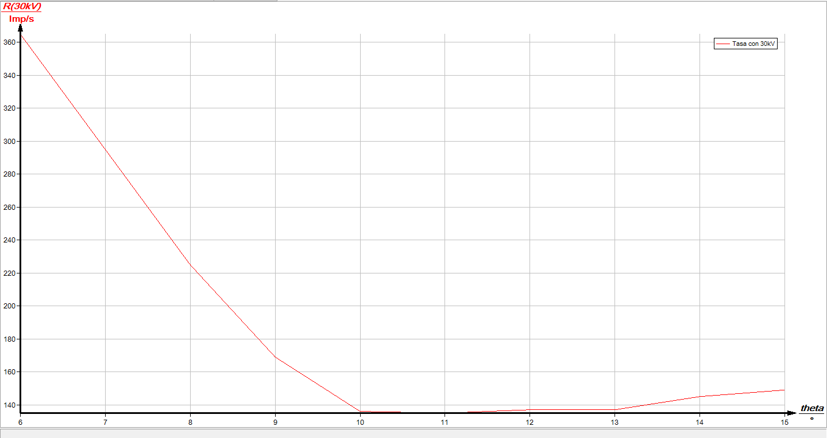
6 | 365
7 | 295
8 | 225
9 | 169
10 | 136
11 | 135
12 | 137
13 | 137
14 | 145
15 | 149

Hoja3
Ángulo del crista | Tasa con 30kV
theta/° | R(30kV)/Imp/s | Al(0,02mm)

6 | 298
6.5 | 266
7 | 236
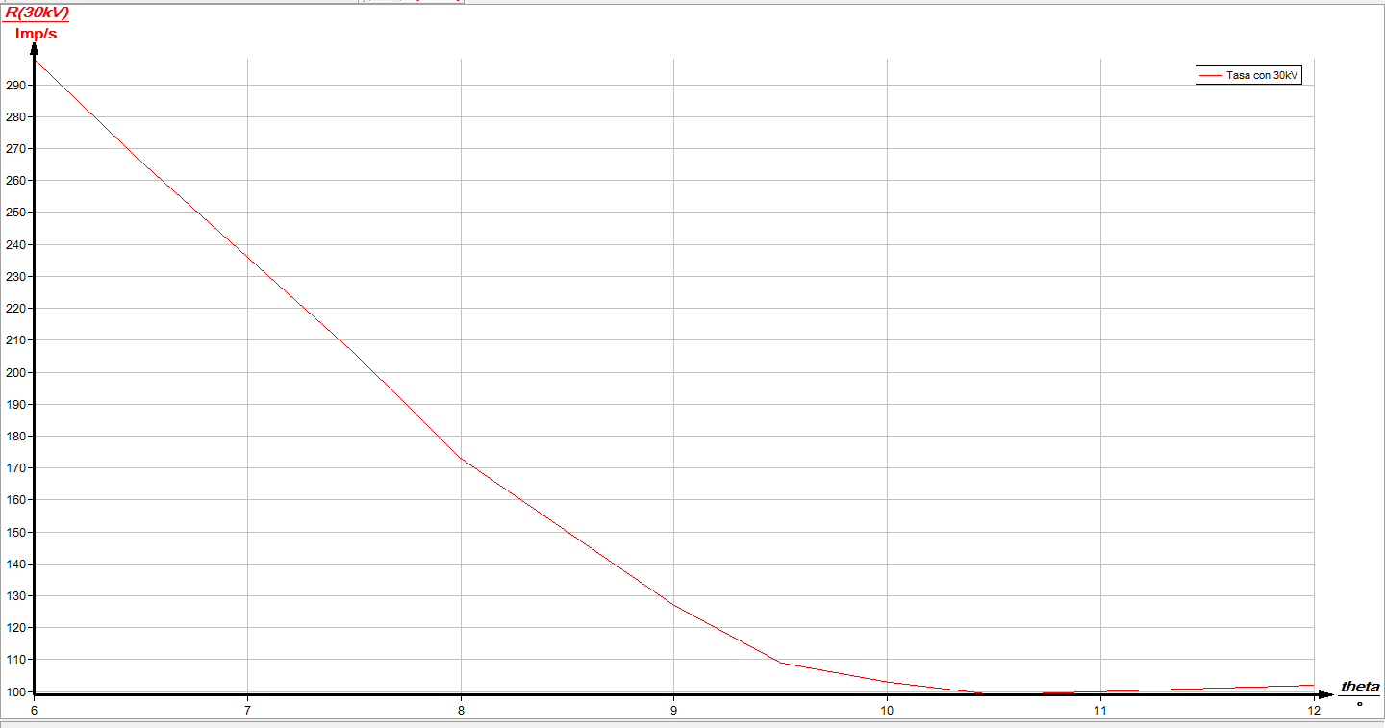
7.5 | 206
8 | 173
8.5 | 150
9 | 127
9.5 | 109
10 | 103
10.5 | 99
11 | 100
11.5 | 101
12 | 102

Hoja4
Ángulo del crista | Tasa con 30kV
theta/° | R(30kV)/Imp/s
 |  | Al(0,04mm)
6 | 258
6.5 | 230
7 | 204
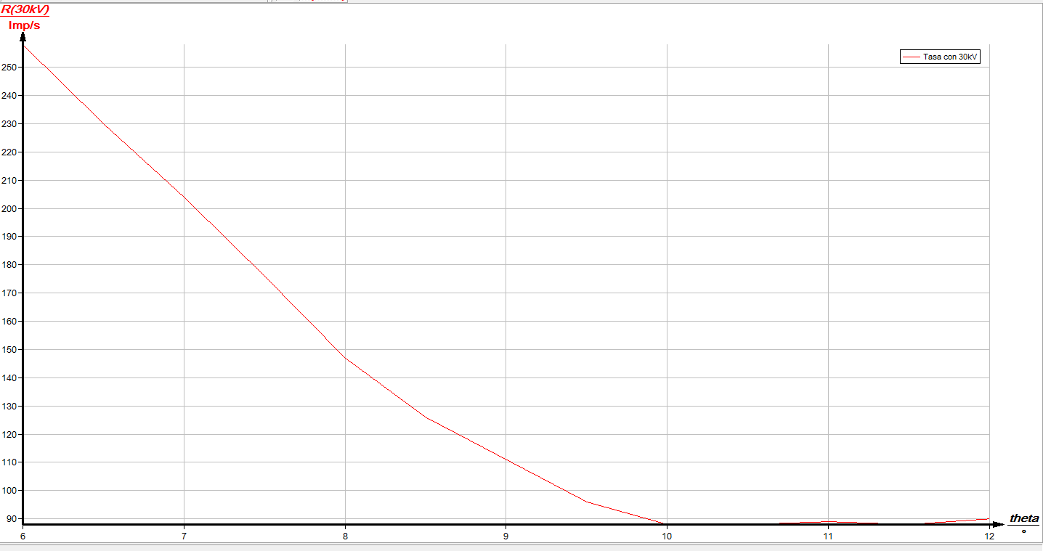
7.5 | 176
8 | 147
8.5 | 126
9 | 111
9.5 | 96
10 | 88
10.5 | 88
11 | 89
11.5 | 88
12 | 90

Hoja5
Ángulo del crista | Tasa con 30kV
theta/° | R(30kV)/Imp/s
 |  | Al=0.06mm
6 | 229
6.5 | 206
7 | 179
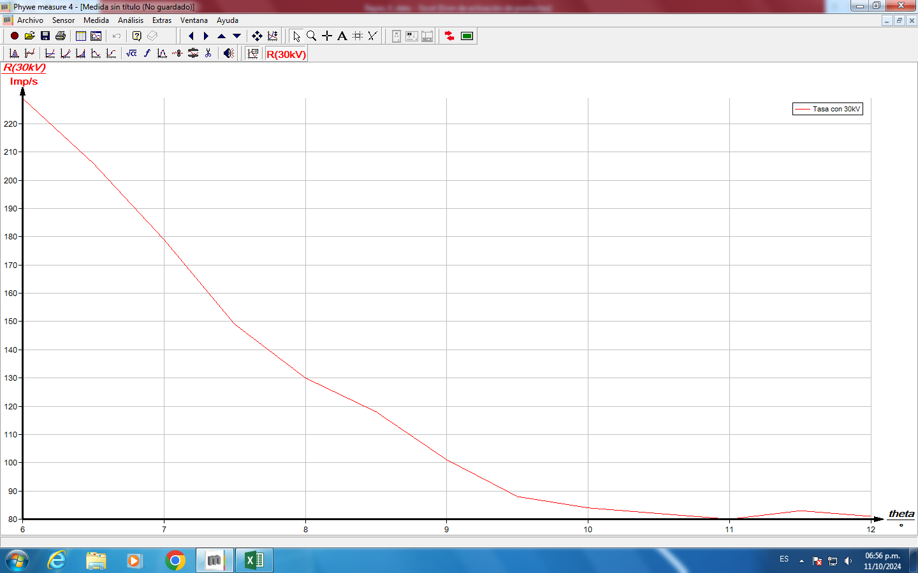
7.5 | 149
8 | 130
8.5 | 118
9 | 101
9.5 | 88
10 | 84
10.5 | 82
11 | 80
11.5 | 83
12 | 81

Hoja7
Ángulo del crista | Tasa con 30kV
theta/° | R(30kV)/Imp/s
 |  | Al(0.1mm)
6 | 198
6.5 | 169
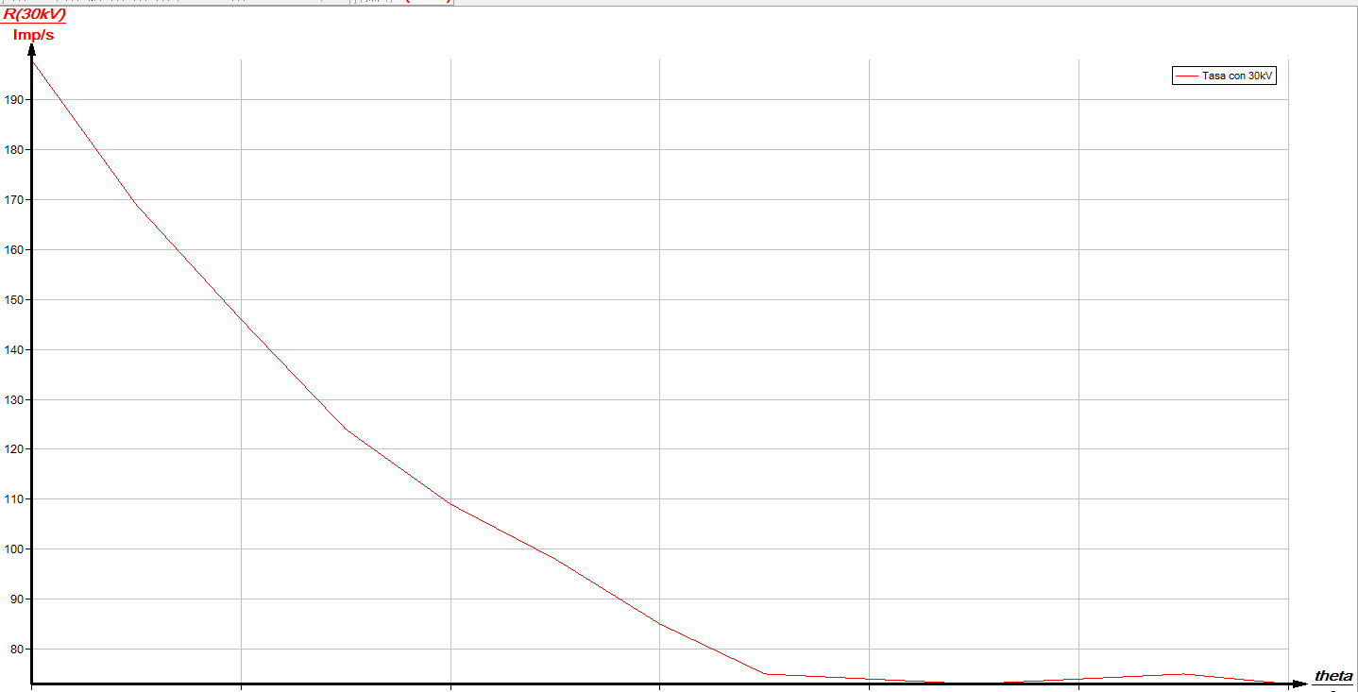
7 | 146
7.5 | 124
8 | 109
8.5 | 98
9 | 85
9.5 | 75
10 | 74
10.5 | 73
11 | 74
11.5 | 75
12 | 73

Hoja8
Ángulo del crista | Tasa con 30kV
theta/° | R(30kV)/Imp/s | zn(0.025mm)


6 | 142
6.5 | 120
7 | 106
7.5 | 90
8 | 78
8.5 | 67
9 | 59
9.5 | 49
10 | 46
10.5 | 45
11 | 44
11.5 | 50
12 | 45

Hoja9
Ángulo del crista | Tasa con 30kV
theta/° | R(30kV)/Imp/s | zn(0.05m)

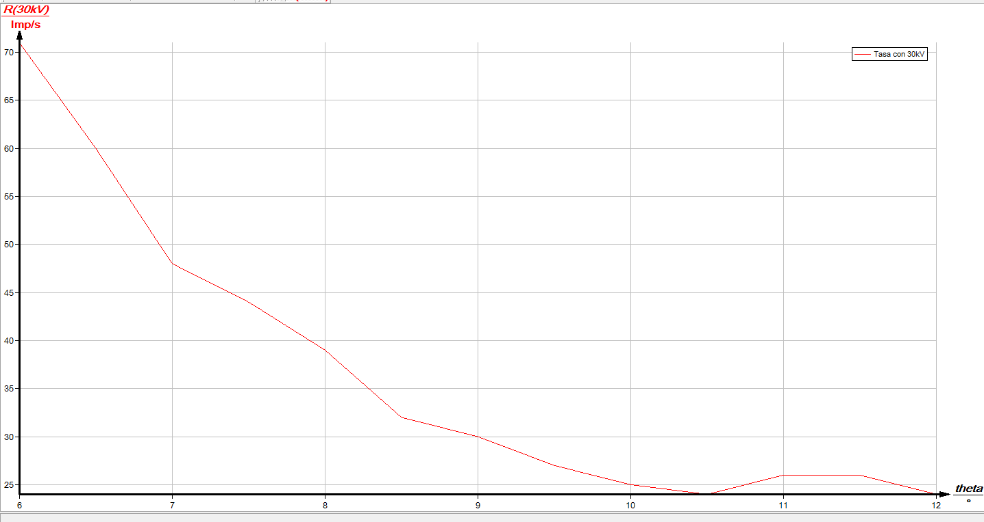
6 | 71
6.5 | 60
7 | 48
7.5 | 44
8 | 39
8.5 | 32
9 | 30
9.5 | 27
10 | 25
10.5 | 24
11 | 26
11.5 | 26
12 | 24

Hoja10
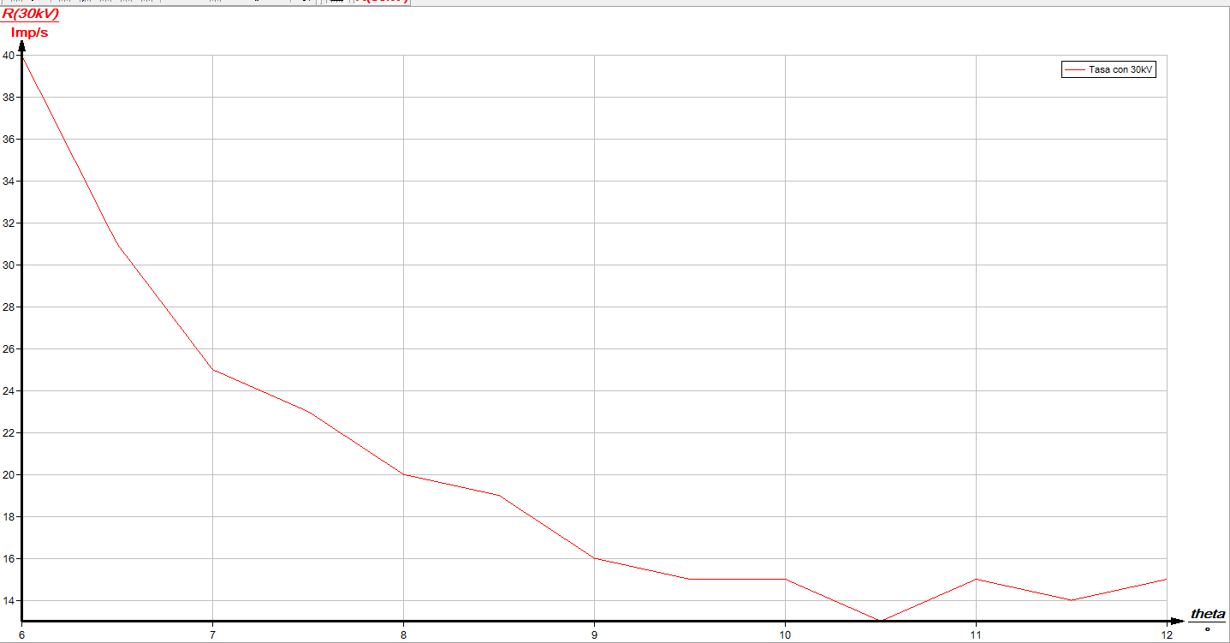
Ángulo del crista | Tasa con 30kV | zn(0.075mm)
theta/° | R(30kV)/Imp/s

6 | 40
6.5 | 31
7 | 25
7.5 | 23
8 | 20
8.5 | 19
9 | 16
9.5 | 15
10 | 15
10.5 | 13
11 | 15
11.5 | 14
12 | 15

Hoja11
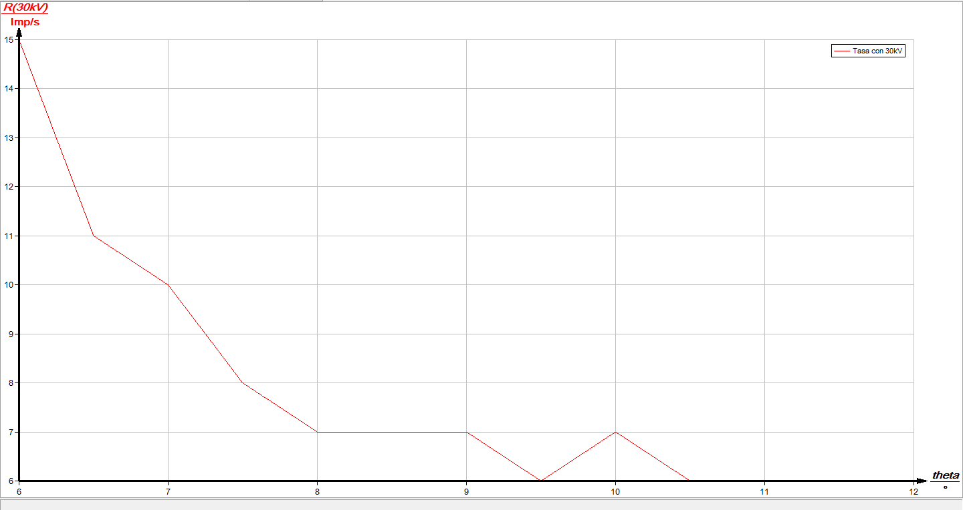
Ángulo del crista | Tasa con 30kV
theta/° | R(30kV)/Imp/s
 |  | zn(0.01m)
6 | 15
6.5 | 11
7 | 10
7.5 | 8
8 | 7
8.5 | 7
9 | 7
9.5 | 6
10 | 7
10.5 | 6
11 | 6
11.5 | 6
12 | 6

